Rta_2.3
 |  |  |  |  |  | INDICADORES DE EMPLEO Y DESEMPLEO

Volver a ejercicios |  |  |  |  |  | Volver al índice

Pregunta

2.3 | Utilice la fórmula deducida en el Ejercicio 2.2 para descomponer el aumento en el número de desempleados en Colombia para junio de 2018 y 2019 a partir de los siguientes datos:

Respuesta

 | Primero se calcula la variación entre los dos períodos:

 |  |  | 2018 | 2019 | Variación
 |  | Desempleados | 2,350,502 | 2,947,071 | 146.569
 |  | TD (%) | 9.40% | 10.10% | 0.6753
 |  | TGP (%) | 64.30% | 62.90% | -1.3677
 |  | PET | 38,793,122 | 39,292,531 | 499.409

 | Luego se obtiene la ocupación del 2018 y 2019, así:

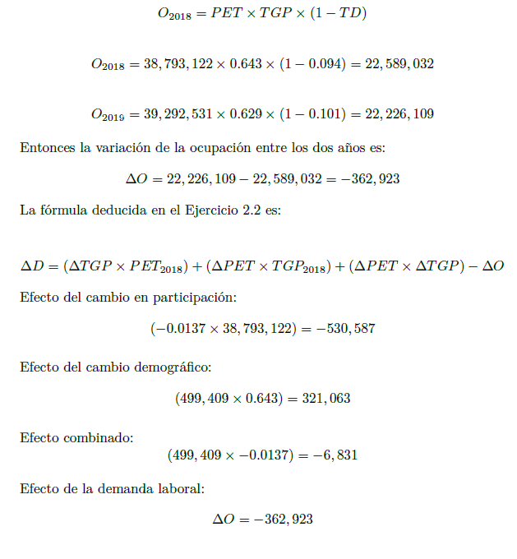

Capítulo 2 |  |  | Técnicas de Medición Económica

